计划表
各状态完成情况表
各状态完成情况表
每日学习计划安排表
Daily learning schedule
制作人： | 阳燃
总完成情况： | 良好

时间 | 时间安排 |  | 重要 | 0% |  | 一般 | 0% | 已完成数统计
7:30:00 | 起床上班 | 1 |  |  | 1 |  |  | 重要 | 0
8:30:00 | 吃早餐 | 2 |  |  | 2 |  |  | 一般 | 0
9:30:00 | 开始上午工作 | 3 |  |  | 3 |  |  | 日常 | 0
10:30:00 | 开始上午工作 | 4 |  |  | 4 |  |  | 紧急 | 0
11:30:00 | 吃午餐 | 5 |  |  | 5
12:30:00 | 散步+午休 | 6 |  |  | 6
13:30:00 | 开始下午工作 | 7 |  |  | 7
14:30:00 | 开始下午工作
15:30:00 | 开始下午工作 |  | 日常 | 0% |  | 紧急 | 0%
16:30:00 | 开始下午工作 | 1 |  |  | 1
17:30:00 | 回家吃饭 | 2 |  |  | 2
18:30:00 | 洗碗、洗衣服、洗澡 | 3 |  |  | 3
19:30:00 | 准备娱乐 | 4 |  |  | 4
20:30:00 | 准备娱乐 | 5 |  |  | 5
21:30:00 | 准备娱乐 | 6 |  |  | 6
22:30:00 | 学习剪视频 | 7 |  |  | 7
11:30:00 | 睡觉

说明
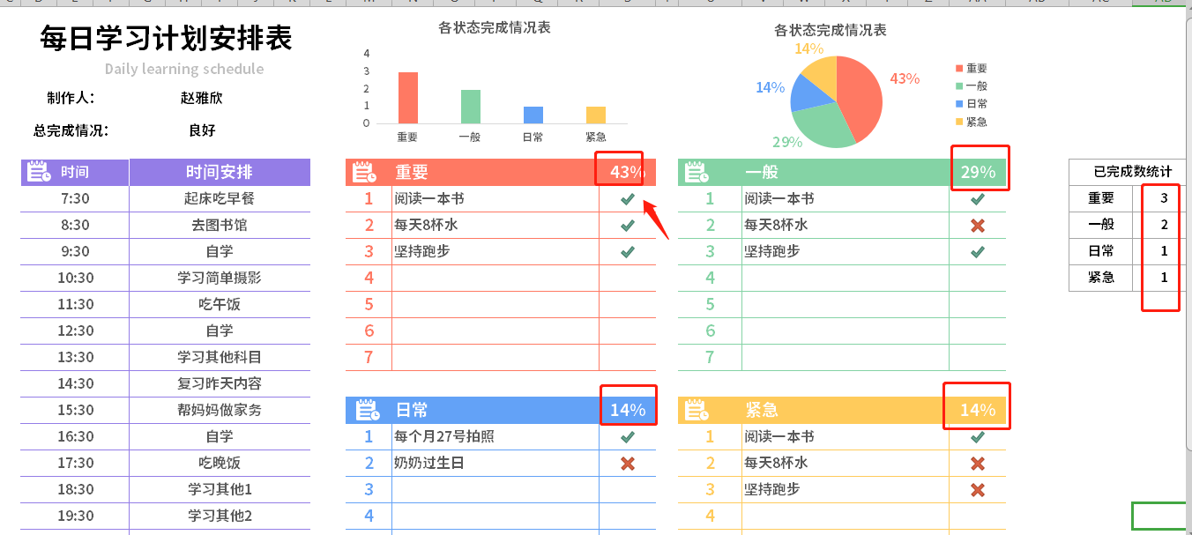
稻壳儿表格模板使用说明
（本页为说明页，用户使用模板时可删除本页内容）
01
基础操作指南
中文｜字体名称
思源黑体 CN Bold
02
字体说明
03
素材说明
图片：
模板中使用的图片来源于【网站名称】，该图片具有CC0共享协议，您可在遵循CC0共享协议的情况下使用。
素材：
模板中使用的图标来源于【稻壳图标】，仅限于个人学习、研究或欣赏目的使用，如需商用请您自行向版权方购买、获取商用版权。
· 如何撤销工作表保护？
1、选中对应工作表。
2、点击：「审阅---撤销工作表」保护。
· 如何增加行数？
1、选中最后一行，鼠标放在选中区域右下角。
2、当鼠标箭头变成黑色十字形时，点击鼠标左键下拉即可。
· 请在此处输入表格使用说明问题。
1、圈出来的公式自动计算，图表来源于最右侧的数据，箭头方向可以选择0和1，0代表未完成，1代表已完成，本表格不支持连续每天的支持，需要清除内容，或者重新复制一份。
【说明】
模板中使用的字体仅限于个人学习、研究或欣赏目的使用，如需商用请您自行向版权方购买、获取商用版权。
模板中使用的字体为开源字体，请用户按照该款开源字体的开源协议要求来使用该字体。

